关系图
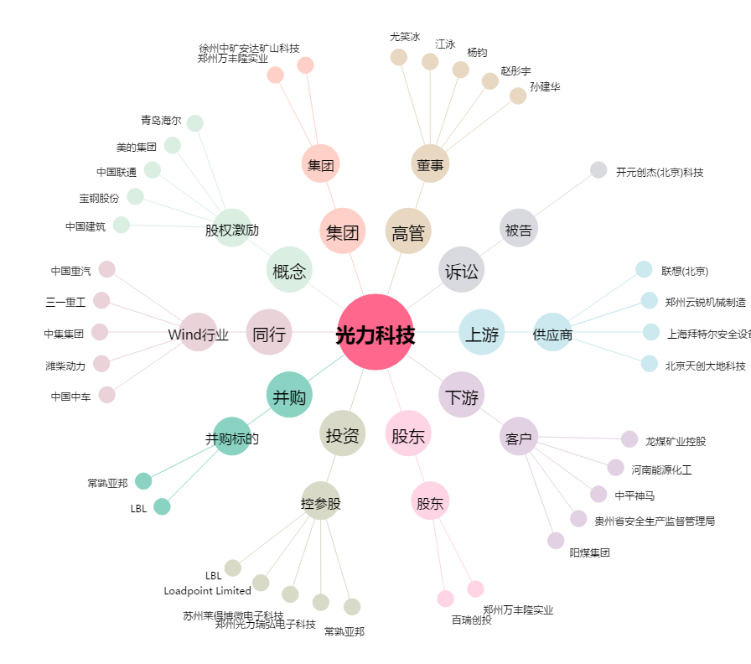
光力科技[300480.SZ] - 关系概览图

